20190906_sulphorhodamine-b_and_
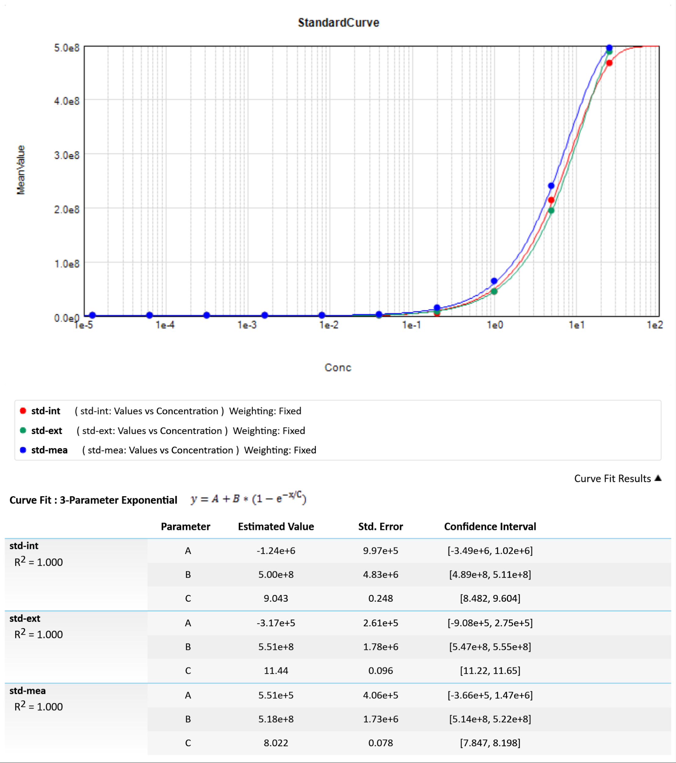
##BLOCKS= 1
Plate: | Plate1 | 1.3 | TimeFormat | Endpoint | Fluorescence | FALSE | Raw | FALSE | 1 |  |  |  |  |  | 1 | 629 | 1 | 12 | 96 | 572 | Manual |  |  |  | 6 |  |  |  | 2 | 6 | 572
 | Temperature(¡C) | A1 | A2 | A3 | A4 | A5 | A6 | A7 | A8 | A9 | A10 | A11 | A12 | B1 | B2 | B3 | B4 | B5 | B6 | B7 | B8 | B9 | B10 | B11 | B12 | C1 | C2 | C3 | C4 | C5 | C6 | C7 | C8 | C9 | C10 | C11 | C12 | D1 | D2 | D3 | D4 | D5 | D6 | D7 | D8 | D9 | D10 | D11 | D12 | E1 | E2 | E3 | E4 | E5 | E6 | E7 | E8 | E9 | E10 | E11 | E12 | F1 | F2 | F3 | F4 | F5 | F6 | F7 | F8 | F9 | F10 | F11 | F12 | G1 | G2 | G3 | G4 | G5 | G6 | G7 | G8 | G9 | G10 | G11 | G12 | H1 | H2 | H3 | H4 | H5 | H6 | H7 | H8 | H9 | H10 | H11 | H12
 | 25.5 |  |  |  |  |  |  |  |  |  |  |  |  | 144224 | 164042 | 483798176 | 147439 | 124134 | 484820512 | 149727 | 110008 | 474966432 | 131968 | 462289408 | 177843 | 126191 | 132476 | 467138336 | 144233 | 162552 | 466842208 | 123897 | 139854 | 442761344 | 212772 | 462940032 | 124908 | 127946 | 123690 | 460958048 | 257958 | 139909 | 481828512 | 210784 | 116603 | 486982720 | 182966 | 473899552 | 191779 | 133822 | 126776 | 95759 | 108107 | 98801 | 124943 | 282802 | 995444 | 4750296 | 44755404 | 213559184 | 466894208 | 141279 | 77090 | 154931 | 113470 | 70998 | 126397 | 246176 | 1045742 | 8343998 | 44016376 | 195346480 | 488488480 | 118382 | 83136 | 150833 | 113587 | 108971 | 232253 | 741295 | 2712300 | 14670105 | 64305568 | 239810032 | 496059968

~End
Original Filename: 20190906_sulphorhodamine-b_and_dna; Date Last Saved: 9/6/2019 8:24:34 PM

